Sheet1
이력서

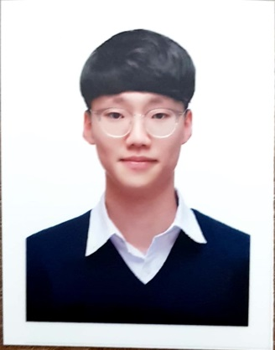 |  |  | 성명 | 성별 | 나이 |  | 이메일 | 최종학력 (학교명/전공) | 졸업 구분 | 주소
 |  |  | 박상원 | 남 | 30 |  | pswon0408@naver.com | 경성대학교/소프트웨어학과 | 졸업 | 부산광역시 수영구 광안동 호암로9번길 7 광안예서더불어 308호
 | 건강상 특이사항 |  |  | 생년월일 |  | 연락처 (집) | 결혼 여부 | 자격사항 |  | 취업보호 (국가유공자, 장애 등)
 | 없음 |  |  | 2000.04.08 |  | 없음 | 미혼 | 정보처리기능사 |  | 없음
 |  | 년/월/일 | 학력 및 경력사항

 |  | 2020.03.05 | 정보처리기능사 자격증
 |  | 2022.12.30 | IT특기병(정보보호기술병) 제대
 |  | 2025.02.14 | 경성대학교 졸업

